V3
 | ACTUALIZACIÓN 23/06/2023
 | SUBCONJUNTO |  | Peso (kg) | Centro de gravedad (desde mamparo) (mm) |  |  | Inercias (en el MAMPARO DE MORRO)(Kgxm2)
Notas | Nombre | Variante |  | Xcg | Ycg | Zcg | Ix | Iy | Iz | Ixy | Ixz | Iyz |  | Distancia mamparo morro antiguo
Fuselaje pintado y sin mamparos= 15,2 kg (peso real)// En la tabla están las medidas de CATIA revisadas | FUS | NEW | 24.583 | 782.083 | 0.607 | -11.815 | 0.829 | 9.429 | 9.536 | 0.008 | -0.039 | 0.000 | (no son medidas 100% reales) | 490.224 | mm
En la tabla están las medidas del CATIA T120 (en teoría misma cola que T95)//Peso real T75: booms + vtp + htp sin pintar = 5.6 kg | TAIL | NEW | 7.085 | 2,741.073 | -0.279 | -11.559 | 2.406 | 2.507 | 4.649 | 0.007 | -0.299 | -0.016 | CON LASTRE
 | NSE LGR | NEW | 1.912 | -56.576 | 3.672 | -399.931 | 0.111 | 0.113 | 0.004 | 4.67E-04 | 0.013 | -0.003
Asumimos misma inercia y Cg pero distinto peso | PPL LGR | NEW | 6.577 | 1352.371 | -15.556 | -418.368 | 1.302 | 0.361 | 5.03E-04 | -0.035 | 3.699 | 0.011
Peso real (web), XCG e Inercias de CATIA | MPS | SP210 | 10 | 1804.209 | 0.004 | -93.939 | 0.237 | 0.564 | 0.474 | 0.004 | -0.202 | -1.58E-04
 |  | DA215 | 10.525 | 1876.0129 | 0.129 | -73.012 | 0.181553 | 37.469742 | 37.395774 | -0.007389 | 1.331307 | -0.000024 |  | Ubicación sistema de ejes de referencia
solo una de ellas, (poner una a cada lado en matlab) esto está así aún para evitar hacer el symmetry que lleva mas trabajo y no esta cerrada aun el ala | WNG_LFT | NEW | 7.037 | 1174.734 | -1486.788 | -64.134 | 5.423 | 0.098 | 5.507 | 0.043 | 0.006 | 0.03
solo una de ellas, (poner una a cada lado en matlab) esto está así aún para evitar hacer el symmetry que lleva mas trabajo y no esta cerrada aun el ala | RCK_LFT | SI | 2.95 | 1133.32 | -1355.762 | -145.264 | 5.52 | 3.938 | 9.328 | 4.532 | 0.484 | -0.581
Importante, combinacion sin rack pero con misiles noes logica |  | NO | 0 | 0 | 0 | 0 | 0 | 0 | 0 | 0 | 0 | 0
 | MSL | 0 | 0 | 0 | 0 | 0 | 0 | 0 | 0 | 0 | 0 | 0 | EN PRINCIPIO SERÍA ESTA OPCIÓN
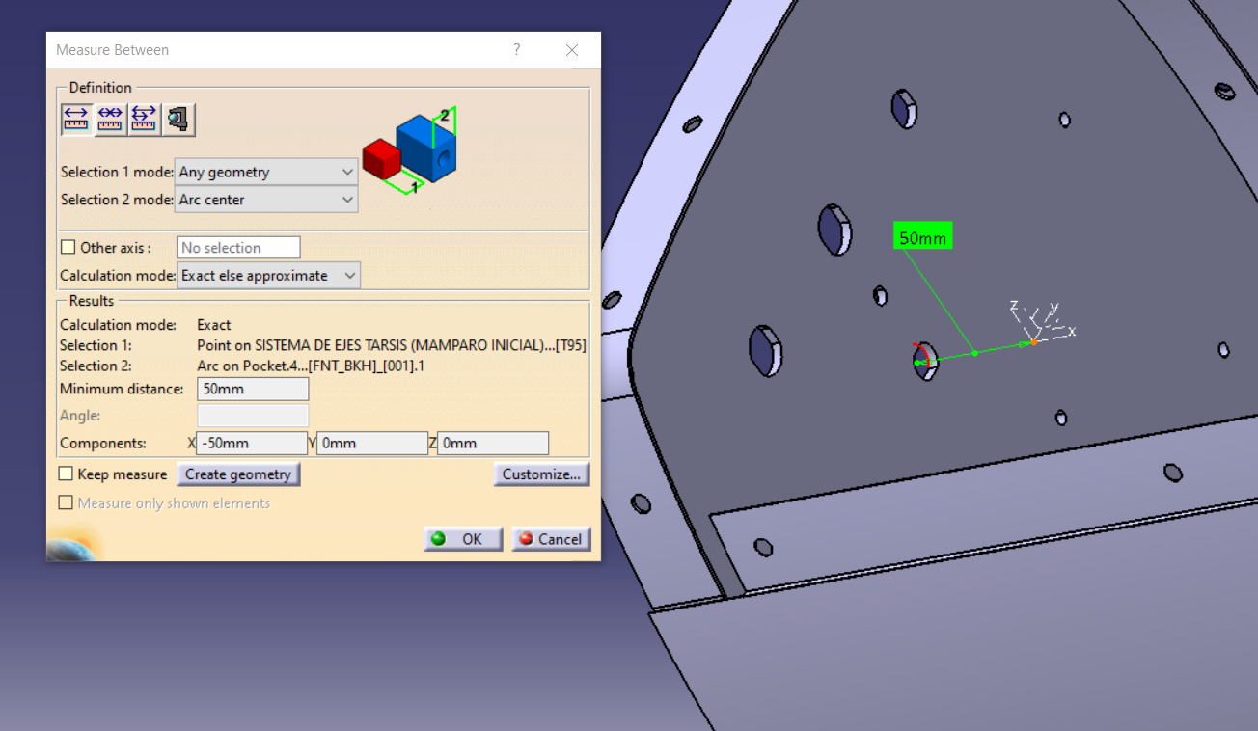
 |  | 1 | 3.5 | 1116.803 | 1246.653 | -215.972 | 5.604212 | 4.530083 | 9.80633 | -4.872929 | 0.844192 | 0.942345
Explicado abajo |  | 2 | 7 | 1116.803 | 0 | -215.972 | 5.604212 | 4.530083 | 9.80633 | -4.87E+00 | 8.44E-01 | 0.942345
BOLA |  | KSA BOLA | 4.5 | 1157.03 | 1354.267 | -166.826 | 0.005 | 0.005 | 0.005 | 9.35E-12 | 0 | 0
BAT + BOLA |  | KSA COMP | 16.5 | 1218.307 | -619.501 | -198.95 | 24.137 | 1.723 | 25.822 | 0.766 | 0.005 | -0.392
 | PLD | PESO | 3.75 | -319.469 | 0.1 | -114.645 | 0.012 | 0.012 | 0.013 | 0 | 0 | 0 | todas esas
Sólo EXT, se elimina opción de tanque húmedo | GAS | EXT FULL | 11.76 | 1077.62 | -0.577 | -97.535 | 0.442 | 27.088 | 26.946 | 0.017 | 2.266 | -0.002
 |  | EXT EMPTY | 2.018 | 1067.89 | -6.393 | -93.909 | 0.048 | 2.413 | 2.403 | 0.017 | 0.195 | -0.002
 |  | HUM FULL | 32.079 | 1119.12 | 0.351 | -109.185 | 0.797554 | 42.177239 | 41.961598 | -0.01201 | 3.791412 | 0.000768
 |  | HUM EMPTY | 1.73 | 1129.826 | 6.507 | -44.559 | 0.025345 | 2.324062 | 2.332758 | -0.01201 | 0.082355 | 0.000768
Todo menos pld y gas | SYS | NEW | 14.311 | 801.892 | -3.420 | -1.746 | 1.207 | 3.207 | 4.174 | 0.003 | -0.312 | 4.206
 | MAZOS ELÉCTRICOS |  | 2.031 | 799.887 | 0 | -99.17 | 0.50017 | 1.389206 | 1.843709 | 0 | 0.148384 | 0
 | SPABOND Y TORNILLERÍA |  | 1.515 | estan puestos en elcg de la estructura del avión (SIN CONTAR COLA QUE YA ESTA DENTRO!) por su dificultad de ubicarlos
 |  |  | 120.00

 | Misiles, no hay establecido un orden de lanzamiento de misiles predefinido (entendemos que de más alejado del centro a menos), por ello damos el peso de cada uno de los misiles y su ubicación a continuación:
 | Misil | Peso | X | Y | Z
 | 1 | 3.065 | 1151.693 | -1245.827 | -219.086 | Por q hay variación en z si los misiles van a la misma altura.
 | 2 | 3.065 | 1151.693 | -1465.827 | -217.034
 | 3 | 3.065 | 1151.693 | -1465.827 | -217.034
 | 4 | 3.065 | 1151.693 | -1245.827 | -219.086

 | Distancias del CDG de cada misil a su punta
 |  | X | Y | Z
 |  | -443.094 | 0 | 0
 | Tensor de inercia del misil respecto a su punta
 |  | Ix | Iy | Iz | Ixy | Ixz | Iyz
 |  | 0.001 | 0.832 | 0.832 | 0 | 0 | 0

 | BAT (12KG)
 |  | Ix | Iy | Iz | Ixy | Ixz | Iyz
 |  | 0.019 | 1.689 | 1.687 | 0.017 | -0.007 | 7.28E-05

 | BOLA (4,5KG)
 |  | Ix | Iy | Iz | Ixy | Ixz | Iyz
 |  | 0.005 | 0.005 | 0.005 | 9.35E-12 | 0 | 0

 | KSA (BAT+BOLA)
 |  | Ix | Iy | Iz | Ixy | Ixz | Iyz
 |  | 24.137 | 1.723 | 25.822 | 0.766 | 0.005 | -0.392

